Ark1
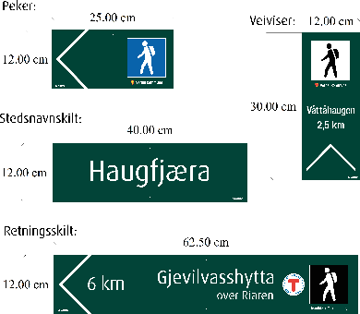
 |  |  |  | Bestillingsskjema for turskilt og infotavler |  |  |  |  |  | Dato: januar 2026

Kunde: |  |  |  |  |  |  |  | Kontaktperson:

Fakturaadresse: |  |  |  |  |  |  |  | Telefon:

Leveringsadresse: |  |  |  |  |  |  |  | Leveringsdato:

Ansvarlig for prosjektet: |  |  |  |  |  |  |  | Eksempel i skjema:
Navn på prosjektet:

 |  |  |  |  |  | Skiltansvarlig |  | Pilretning |  |  |  |  |  | tilleggs-symboler | Gradering

Peker | Retnings-skilt | Steds-navnskilt | Veiviser | Tekst | Avstand | Logo | Navn* | Venstre | Høyre | Vandrer | Skigåer | Tur-sykling | Annet symbol | f.eks gapahuk, bålplass, rundtur mm. | Hvit | Grønn | Blå | Rød | Svart
 |  |  |  |  |  |  | under vandrer
 | 1 |  |  | Sønningen | 2,5 km |  | Ekne Idrettslag |  | x | x | x |  |  |  |  | x
 | 1 |  |  | Jøldalshytta over Svartådalen | 16 km | x | Trondhjems Turistforening |  | x | x |  |  |  |  |  |  |  | x

0 | 0 | 0 | 0 | <-- Totalt antall

